SuCo
19行から下へ色付きの所をコピーしてください。
トラック１で0が出てる所は削除してください。
コード入りの旋律です。
N457から下に旋律がでていますが、これはコード
とは無関係です。
E451に、3をいれれば、ブルース音階で、N457から下に旋律ができます。これもコードとは無関係です。音色は、貼り付けの楽器表で番号を入れて下さい。
トラック2で、ギターを使うときには、1オクターブさげて下さい。
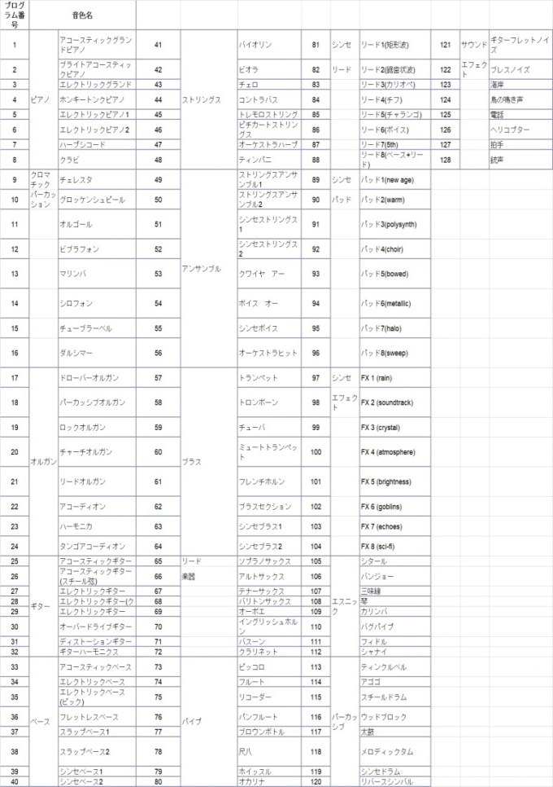
 | SuperComposer7ver02 |  |  |  |  |  |  | 2019-06-10
 | 入力欄 何も入力しなくてもOKです
 | トラック１ |  | トラック2
 | 旋律 音域、2～13 B5 低音 B6 高音 3は、低いシ 13は、高いミ |  | 音色 | 25 | 伴奏用コード 合計4拍 F5、 音符 4~8 (付点4分) 2(2分) 4(4分) 8(8分) 16(16分) F6、q、音長、40～100、 F7、v、音量 0～127、 0で休み。
入力 | 3 |  | 入力 | 音符 | 4 | 4 | 8 | 8 | 8 | 8
入力 | 13 |  | 入力 | 音長 | 80 | 100 | 80 | 40 | 40 | 40
音色 | 1 |  | 入力 | 音量 | 80 | 70 | 0 | 70 | 0 | 60
 |  |  | トラック3
 |  |  | 音色 | 37 | ベース 4拍 F10、 音符 2、4^8、4、8、16分 BA60～の表の列数 2～5 3 が基音。
 |  |  | 入力 | 音符 | 8 | 8 | 8 | 8 | 8 | 8 | 8 | 8
 |  |  | 入力 | 音高 | 3 | 3 | 4 | 5 | 5 | 4 | 4 | 3
 |  |  | 入力 | 音量 | 80 | 70 | 70 | 70 | 80 | 70 | 70 | 70
 |  |  | トラック４
 |  |  | 音色 | 99 | 高音o6 4拍 AR23～、 音符 BA72～の表の列数 2～5 2、4^8、4、8、16分 3 が基音。
 |  |  | 入力 | 音符 | 8 | 8 | 4 | 4 | 16 | 16 | 8
 |  |  | 入力 | 音高 | 2 | 3 | 4 | 5 | 4 | 4 | 6 | 3
 |  |  | 入力 | 音量 | 0 | 0 | 0 | 0 | 0 | 70 | 70 | 0
 | 「さくら」コピー用 19行～
 | Include(chord2.h);
 | テンポ(100)
 | トラック１ | 音色 | 1 |  | q100 |  | //旋律
 | 音量(120) |  | テンポ(100)
 | 音階5 音符4
 | o5g2 | o5g8 | o5d4 | o5b8 | o5f2 | o5d4 | o5f8 | o5a2 | o5d2 | o5d4
 | o5b4^8 | r8 | o5e4^8 | o5c4 | o6c2 | o6d4 | o5g4^8 | o5e2 | o6c4 | o5g4^8
 | o5c8 | o5c8 | o5e8 | o5c2 | o5g8 | o5a4 | o5f2 | o4a2 | o5c4 | o5a8
 | o5f4 | o5c4^8 | o5b4 | o5a4^8 | o5c8 | o5f4 | o5a4 | o5g8 | o5e4^8 | o5e2
 | o6d4^8 | o5b8 | o5g4 | o5g4^8 | o5g8 | o5g8 | o5d2 | o5g4^8 | o5g4 | o5g4
 | o5d4^8 | o5f4 | r2 | r4 | o5b4 | o5g8 | o5b4 | o5b4 | o6e8 | o5e4
 | o5c8 | o5a4 | o5a4 | r4^8 | o5e8 | o5e4 | o5e2 | o5e8 | o5a4 | o5b2
 | o5d2 | o5e4 | o5g2 | o5g4 | o5c4^8 | o5c2 | o5g4 | o5c4^8 | o5e2 | o5e4
 | o5g4 | r4^8 | o5g4 | o5g2 | o6e2 | o5g4^8 | o5e8 | o5e4 | o6d4^8 | o5e8
 | o5c4^8 | o5a4 | o5f4 | o5c8 | o5d4^8 | o5f2 | o5d2 | o5f4 | o6c4 | o5b4^8
 | o5b4 | o5e4 | o6c4 | o5d8 | o5c4 | o5e8 | o5a2 | r4 | o5e8 | o5c8
 | o5a4^8 | o5a8 | o5c4^8 | o5e4^8 | o5c4 | 0 | 0 | 0 | 0 | 0
 | 0 | 0 | 0 | 0 | 0 | 0 | 0 | 0 | 0 | 0
 | 0 | 0 | 0 | 0 | 0 | 0 | 0 | 0 | 0 | 0

 | トラック2 | 音色 | 25 |  | //コード
 | q80v80Em(4) | q100v70Em(4) | q80v0Em(8) | q40v70Em(8) | q40v0Em(8) | q40v60Em(8)

 | q80v80Dm(4) | q100v70Dm(4) | q80v0Dm(8) | q40v70Dm(8) | q40v0Dm(8) | q40v60Dm(8)

 | q80v80G(4) | q100v70G(4) | q80v0G(8) | q40v70G(8) | q40v0G(8) | q40v60G(8)

 | q80v80C(4) | q100v70C(4) | q80v0C(8) | q40v70C(8) | q40v0C(8) | q40v60C(8)

 | q80v80C(4) | q100v70C(4) | q80v0C(8) | q40v70C(8) | q40v0C(8) | q40v60C(8)

 | q80v80C(4) | q100v70C(4) | q80v0C(8) | q40v70C(8) | q40v0C(8) | q40v60C(8)

 | q80v80Dm(4) | q100v70Dm(4) | q80v0Dm(8) | q40v70Dm(8) | q40v0Dm(8) | q40v60Dm(8)

 | q80v80F(4) | q100v70F(4) | q80v0F(8) | q40v70F(8) | q40v0F(8) | q40v60F(8)

 | q80v80F(4) | q100v70F(4) | q80v0F(8) | q40v70F(8) | q40v0F(8) | q40v60F(8)

 | q80v80C(4) | q100v70C(4) | q80v0C(8) | q40v70C(8) | q40v0C(8) | q40v60C(8)

 | q80v80G(4) | q100v70G(4) | q80v0G(8) | q40v70G(8) | q40v0G(8) | q40v60G(8)

 | q80v80G(4) | q100v70G(4) | q80v0G(8) | q40v70G(8) | q40v0G(8) | q40v60G(8)

 | q80v80Dm(4) | q100v70Dm(4) | q80v0Dm(8) | q40v70Dm(8) | q40v0Dm(8) | q40v60Dm(8)

 | q80v80Em(4) | q100v70Em(4) | q80v0Em(8) | q40v70Em(8) | q40v0Em(8) | q40v60Em(8)

 | q80v80F(4) | q100v70F(4) | q80v0F(8) | q40v70F(8) | q40v0F(8) | q40v60F(8)

 | q80v80Am(4) | q100v70Am(4) | q80v0Am(8) | q40v70Am(8) | q40v0Am(8) | q40v60Am(8)

 | q80v80G(4) | q100v70G(4) | q80v0G(8) | q40v70G(8) | q40v0G(8) | q40v60G(8)

 | q80v80C(4) | q100v70C(4) | q80v0C(8) | q40v70C(8) | q40v0C(8) | q40v60C(8)

 | q80v80C(4) | q100v70C(4) | q80v0C(8) | q40v70C(8) | q40v0C(8) | q40v60C(8)

 | q80v80C(4) | q100v70C(4) | q80v0C(8) | q40v70C(8) | q40v0C(8) | q40v60C(8)

 | q80v80C(4) | q100v70C(4) | q80v0C(8) | q40v70C(8) | q40v0C(8) | q40v60C(8)

 | q80v80Em(4) | q100v70Em(4) | q80v0Em(8) | q40v70Em(8) | q40v0Em(8) | q40v60Em(8)

 | q80v80F(4) | q100v70F(4) | q80v0F(8) | q40v70F(8) | q40v0F(8) | q40v60F(8)

 | q80v80Dm(4) | q100v70Dm(4) | q80v0Dm(8) | q40v70Dm(8) | q40v0Dm(8) | q40v60Dm(8)

 | q80v80Em(4) | q100v70Em(4) | q80v0Em(8) | q40v70Em(8) | q40v0Em(8) | q40v60Em(8)

 | q80v80Am(4) | q100v70Am(4) | q80v0Am(8) | q40v70Am(8) | q40v0Am(8) | q40v60Am(8)

 | q80v80Am(4) | q100v70Am(4) | q80v0Am(8) | q40v70Am(8) | q40v0Am(8) | q40v60Am(8)

 | q80v80C(4) | q100v70C(4) | q80v0C(8) | q40v70C(8) | q40v0C(8) | q40v60C(8)

 | トラック3 | 音色 | 37 |  | //ベース
 | v80o3e8 | v70o3e8 | v70o3g8 | v70o3b8 | v80o3b8 | v70o3g8 | v70o3g8 | v70o3e8
...
AB8、AI8に音符を入れて下さい。
AT11～の数字で入れて下さい。
4は4分、4^8は付点4分です。
合計4拍にしてください。
AB9、q音長、40~100、
40でスタッカートになります。
AB10、音量0~127
0にすれば、休みになります。

 |  |  |  |  |  |  |  |  |  |  |  |  |  |  |  | トラック1コピー |  | トラック2 伴奏 コピー |  |  |  |  |  | トラック3 ベース コピー
 |  |  |  |  |  |  |  |  |  |  |  |  |  |  | 3
 |  |  |  |  |  |  |  |  |  |  |  |  |  |  | 5 |  |  |  |  |  |  |  |  |  |  |  |  |  |  |  |  |  |  |  |  |  |  |  |  | vlookup用
入力は、B、G、J列です。
 |  |  |  |  |  |  |  |  |  |  |  |  |  | chr | コードか らの音符 | コード 入り旋律がで きました | 小節内 順位 | 伴奏用 4拍 AB8 音符 4~8 (4分) 2(2分) 4(4分) AB90、q、音長、40～100、 AB10、v、音量 0～127、 0で休み。 |  |  |  |  |  | ベース 4拍 AI8、 音符 AI9、AP44～の表の列数 2～5 |  |  |  |  |  |  |  | 高音 4拍 |  |  |  |  |  |  |  |  | 長音階 |  | Blues | 音符 |  | chr
 |  |  |  |  |  |  |  |  |  |  |  |  |  |  |  |  |  | 4 | 4 | 8 | 8 | 8 | 8 | 8 | 8 | 8 | 8 | 8 | 8 | 8 | 8 | 8 | 8 | 4 | 4 | 16 | 16 | 8 | 0
B列 手入力、空でも可。
4～10を入力しても可。
=A4+1、=A4+2、・・とすれば
連続の音高
になります。
 |  |  |  |  |  |  |  |  |  |  |  |  |  |  |  |  |  | 80 | 100 | 80 | 40 | 40 | 40 | 3 | 3 | 4 | 5 | 5 | 4 | 4 | 3 | 2 | 3 | 4 | 5 | 4 | 4 | 6 | 3
 |  |  |  |  |  |  |  |  |  |  |  |  |  |  |  |  |  | 80 | 70 | 0 | 70 | 0 | 60 | 80 | 70 | 70 | 70 | 80 | 70 | 70 | 70 | 0 | 0 | 0 | 0 | 0 | 70 | 70 | 0
 |  |  |  |  |  |  |  |  |  |  |  |  |  |  |  |  |  |  |  |  |  |  |  |  |  |  |  |  |  |  |  |  |  |  |  |  |  |  |  | 1 | o4g | o4g | o4g | 2 | 1920 | C
 |  |  |  |  |  |  |  |  |  |  |  |  | 18 | Em | 4 | o5g2 | 1834 | q80v80Em(4) | q100v70Em(4) | q80v0Em(8) | q40v70Em(8) | q40v0Em(8) | q40v60Em(8) | v80o3e8 | v70o3e8 | v70o3g8 | v70o3b8 | v80o3b8 | v70o3g8 | v70o3g8 | v70o3e8 | v0o5b8 | v0o6e8 | v0o6g8 | v0o6b8 | v0o6g8 | v70o6g8 | v70o6d8 | v0o6e8 | 2 | o4a | o4a | o4a | 4^8 | 1440 | Dm
 |  |  |  |  |  |  |  |  |  |  |  |  | 18 | Em | 4 | o5g8 | 1806 |  |  |  |  |  |  |  |  |  |  |  |  |  |  |  |  |  |  |  |  |  |  | 3 | o4b | o4b | o4b | 4 | 960 | Em
 |  |  |  |  |  |  |  |  |  |  |  |  |  |  |  |  |  |  |  |  |  |  |  |  |  |  |  |  |  |  |  |  |  |  |  |  |  |  |  |  |  | o5c | o5c | 8 | 480 | F
 |  |  |  |  |  |  |  |  |  |  |  |  |  |  |  |  |  |  |  |  |  |  |  |  |  |  |  |  |  |  |  |  |  |  |  |  |  |  |  |  |  | o5d | o5d | 4 | 960 | G
 |  |  |  |  |  |  |  |  |  |  |  |  |  |  |  |  |  |  |  |  |  |  |  |  |  |  |  |  |  |  |  |  |  |  |  |  |  |  |  |  |  | o5e | o5e | 8 | 480 | Am
I列 音符(4,8分音符・・)手入力用
空のままでも可。
2・4・4, 4・8・4・8・4、…、と、規則正しくいれたりできます。
 |  |  |  |  |  |  |  |  |  |  |  |  |  |  |  |  |  |  |  |  |  |  |  |  |  |  |  |  |  |  |  |  |  |  |  |  |  |  |  |  |  | o5f | o5f | 8^16 | 720 | Bdim
 |  |  |  |  |  |  |  |  |  |  |  |  |  |  |  |  |  |  |  |  |  |  |  |  |  |  |  |  |  |  |  |  |  |  |  |  |  |  |  |  |  | o5g | o5g | 16 | 240
 |  |  |  |  |  |  |  |  |  |  |  |  |  |  |  |  |  |  |  |  |  |  |  |  |  |  |  |  |  |  |  |  |  |  |  |  |  |  |  |  |  | o5a | o5a | 32 | 120
 |  |  |  |  |  |  |  |  |  |  |  |  |  |  |  |  |  |  |  |  |  |  |  |  |  |  |  |  |  |  |  |  |  |  |  |  |  |  |  |  |  | o5b | o5b
 |  |  |  |  |  |  |  |  |  |  |  |  |  |  |  |  |  |  |  |  |  |  |  |  |  |  |  |  |  |  |  |  |  |  |  |  |  |  |  |  |  | o6c | o6c
 |  |  |  |  |  |  |  |  |  |  |  |  |  |  |  |  |  |  |  |  |  |  |  |  |  |  |  |  |  |  |  |  |  |  |  |  |  |  |  |  |  | r | o5e♭
 |  |  |  |  |  |  |  |  |  |  |  |  |  |  |  |  |  |  |  |  |  |  |  |  |  |  |  |  |  |  |  |  |  |  |  |  |  |  |  |  |  | r | o5b♭
P～列 vlookup用
短音階など列を増せばよいです。T列、音符ですが、4,8分音符がダブっています。4,8分音符が出やすくなります。
 |  |  |  |  |  |  |  |  |  |  |  |  |  |  |  |  |  |  |  |  |  |  |  |  |  |  |  |  |  |  |  |  |  |  |  |  |  |  |  |  |  |  | r
...
AO31～ コード表
AO41～ ベース
この表に好きな音を入れて下さい。AU列に7th音をいれたりできます。その時は、AH8～AM8の
数字を3～6で、入れて下さい。この数字は表の列です。
...
 |  |  |  |  |  |  |  |  |  |  |  |  |  |  |  |  |  |  |  |  |  |  |  |  |  |  |  |  |  |  |  |  |  |  |  |  |  |  |  |  |  | o4g | o5c | o5e | o5g
 |  |  |  |  |  |  |  |  |  |  |  |  |  |  |  |  |  |  |  |  |  |  |  |  |  |  |  |  |  |  |  |  |  |  |  |  |  |  |  |  |  | o4a | o5d | o5f | o5a
 |  |  |  |  |  |  |  |  |  |  |  |  |  |  |  |  |  |  |  |  |  |  |  |  |  |  |  |  |  |  |  |  |  |  |  |  |  |  |  |  |  | o4b | o5e | o5g | o5b
 |  |  |  |  |  |  |  |  |  |  |  |  |  |  |  |  |  |  |  |  |  |  |  |  |  |  |  |  |  |  |  |  |  |  |  |  |  |  |  |  |  | o4a | o5c | o5f | o5a
 |  |  |  |  |  |  |  |  |  |  |  |  |  |  |  |  |  |  |  |  |  |  |  |  |  |  |  |  |  |  |  |  |  |  |  |  |  |  |  |  |  | o4b | o5d | o5g | o5b
 |  |  |  |  |  |  |  |  |  |  |  |  |  |  |  |  |  |  |  |  |  |  |  |  |  |  |  |  |  |  |  |  |  |  |  |  |  |  |  |  |  | o4a | o5c | o5e | o5a
 |  |  |  |  |  |  |  |  |  |  |  |  |  |  |  |  |  |  |  |  |  |  |  |  |  |  |  |  |  |  |  |  |  |  |  |  |  |  |  |  |  | o4b | o5d | o5f | o5b
...
 |  |  |  |  |  |  |  |  |  |  |  |  |  |  |  |  |  |  |  |  |  |  |  |  |  |  |  |  |  |  |  |  |  |  |  |  |  |  |  |  |  | o4g | o3c | o3e | o3g
 |  |  |  |  |  |  |  |  |  |  |  |  |  |  |  |  |  |  |  |  |  |  |  |  |  |  |  |  |  |  |  |  |  |  |  |  |  |  |  |  |  | o4a | o3d | o3f | o3a
 |  |  |  |  |  |  |  |  |  |  |  |  |  |  |  |  |  |  |  |  |  |  |  |  |  |  |  |  |  |  |  |  |  |  |  |  |  |  |  |  |  | o4b | o3e | o3g | o3b
 |  |  |  |  |  |  |  |  |  |  |  |  |  |  |  |  |  |  |  |  |  |  |  |  |  |  |  |  |  |  |  |  |  |  |  |  |  |  |  |  |  | o4a | o3f | o3a | o4c
 |  |  |  |  |  |  |  |  |  |  |  |  |  |  |  |  |  |  |  |  |  |  |  |  |  |  |  |  |  |  |  |  |  |  |  |  |  |  |  |  |  | o4b | o3g | o3b | o4d
 |  |  |  |  |  |  |  |  |  |  |  |  |  |  |  |  |  |  |  |  |  |  |  |  |  |  |  |  |  |  |  |  |  |  |  |  |  |  |  |  |  | o4a | o3a | o4c | o4e
...

